peticiones registradas
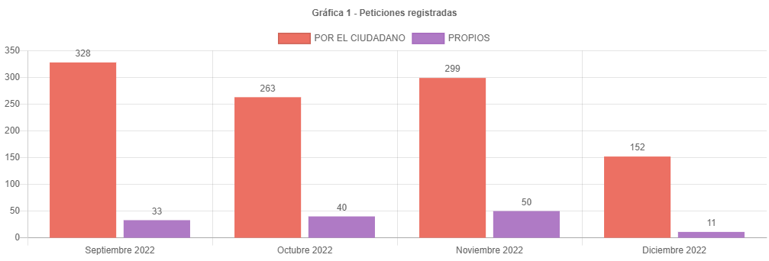

canal de atencion
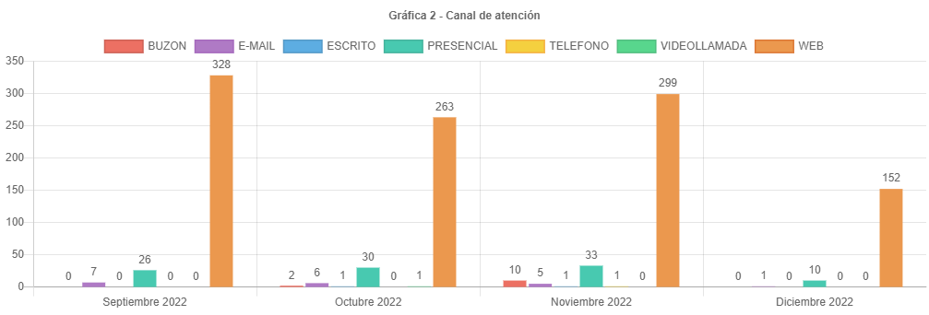

participacion tipologias
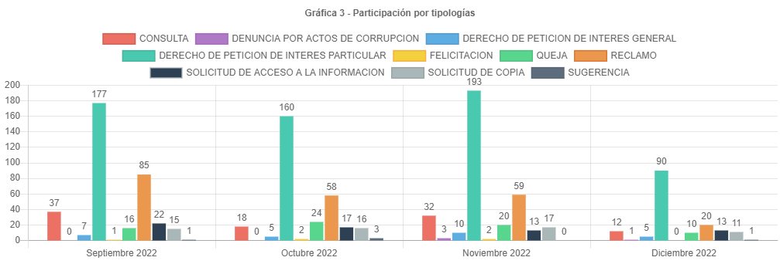

subtemas periodo
SUBTEMAS PERIODO
 | Total
ASIGNACION DE NOMENCLATURA | 1
ATENCION DE SERVICIOS | 2
ATENCION SERVIDORES RED CADE | 2
ATENCION TIENDA CATASTRAL | 1
ATENCION Y SERVICIO A LA CIUDADANIA | 85
AVALUO CATASTRAL | 1
CAMBIO DE PROPIETARIO O POSEEDOR | 27
CENSO INMOBILIARIO | 5
CERTIFICACION CATASTRAL | 17
CERTIFICACIONES MANUALES | 2
CERTIFICADO DE CABIDA Y LINDEROS | 6
CERTIFICADO DE INSCRIPCION EN EL CENSO CATASTRAL | 3
CONCEPTOS JURIDICOS | 1
ENGLOBE / DESENGLOBE | 5
FALSEDAD MATERIAL EN DOCUMENTO PUBLICO DENTRO DE UN PROCESO CON EL DISTRITO | 1
GESTION DEL TALENTO HUMANO | 6
IMPUESTOS | 6
INCORPORACION DE CONSTRUCCION PH / NPH | 1
INFORMACION CARTOGRAFICA | 2
INSCRIPCION DE PREDIOS O MEJORAS NUEVA INCORPORACION | 1
NORMATIVIDAD | 2
PLUSVALIA | 14
RECTIFICACION DE AREA CONSTRUIDA PH / NPH | 5
RECTIFICACION DE ESTRATO USO Y DESTINO | 4
RECTIFICACION POR DOBLE INCORPORACION | 1
RECURSOS | 10
REQUERIMIENTOS DE NOMENCLATURA | 3
REVISION DE AVALUO | 8
SOLICITUD COPIA DE DOCUMENTO | 16
TRAMITES MORAS PRIORIDADES | 33
TRASLADO A ENTIDADES NACIONALES Y/O TERRITORIALES | 3

traslados no competencia
TRASLADO POR NO COMPETENCIA
 | Total
DEFENSORIA DEL ESPACIO PUBLICO | 5
ENTIDAD NACIONAL | 1
IDU | 4
SECRETARIA DE AMBIENTE | 1
SECRETARIA DE GOBIERNO | 15
SECRETARIA DE HACIENDA | 18
SECRETARIA DE PLANEACION | 9
SECRETARIA MOVILIDAD | 1

cerradas mismo periodo
 | Cerradas Mismo Periodo
CENTRO DE DOCUMENTACION | 3
ENTREGAS | 4
GERENCIA COMERCIAL Y DE ATENCION AL CIUDADANO | 1
GERENCIA DE INFORMACION CATASTRAL | 5
SUBGERENCIA ADMINISTRATIVA Y FINANCIERA | 1
SUBGERENCIA DE INFORMACION ECONOMICA | 4
SUBGERENCIA DE INFORMACION FISICA Y JURIDICA | 20
SUBGERENCIA DE PARTICIPACION Y ATENCION AL CIUDADANO | 129
SUBGERENCIA DE TALENTO HUMANO | 1

cerradas otros periodos
Cerradas Otro Periodos
 | Cerradas Otro Periodo
CENTRO DE DOCUMENTACION | 2
GERENCIA DE INFORMACION CATASTRAL | 1
GERENCIA JURIDICA | 1
SUBGERENCIA DE CONTRATACION | 1
SUBGERENCIA DE INFORMACION ECONOMICA | 10
SUBGERENCIA DE INFORMACION FISICA Y JURIDICA | 49
SUBGERENCIA DE PARTICIPACION Y ATENCION AL CIUDADANO | 36
SUBGERENCIA DE TALENTO HUMANO | 6

participacion localidad
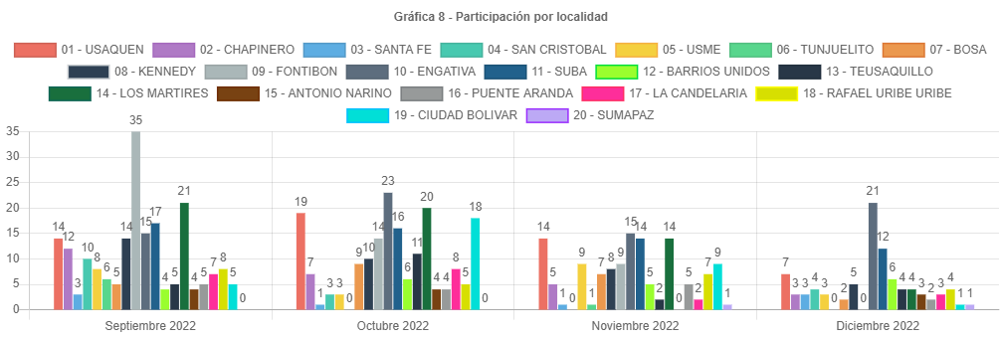

participacion estrato
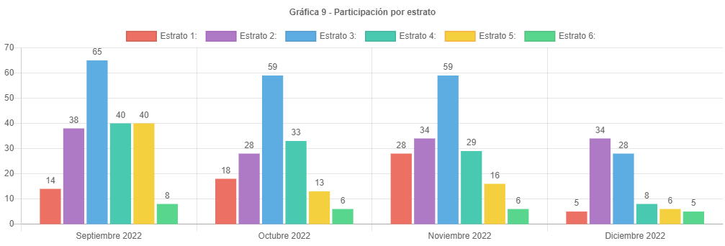

participacion tipo requirente
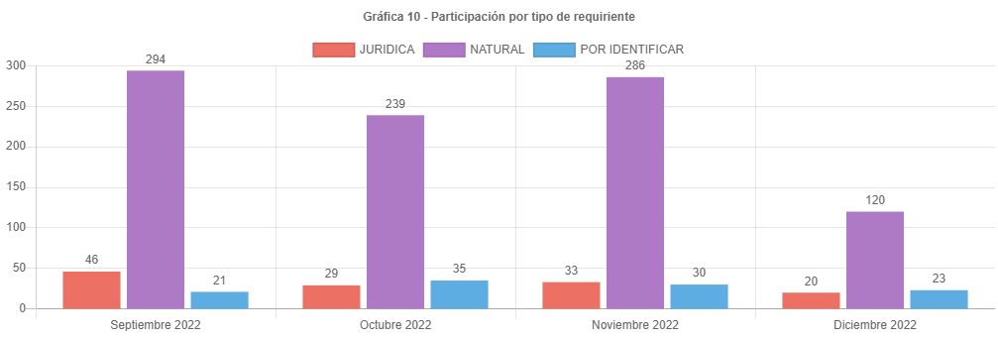

PARTICIPAC CALID REQUIRENTE
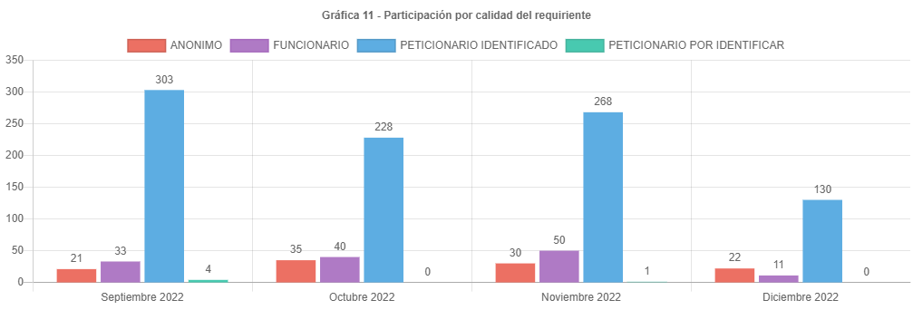

analisis
ANÁLISIS PETICIONES BOGOTA TE ESCUCHA DICIEMBRE DE 2022
Las respuestas de las peticiones atendidas en el mes de diciembre de 2022 emitidas por la UAECD atienden el criterio de OPORTUNIDAD, por lo cual todas las PQRS gestionadas en el periodo cumplieron con los términos legales establecidos de la siguiente manera:
•Los traslados por no competencia fueron atendidos en un término de 5 días.
•Las solicitudes de información y de copias se atendieron en menos de 10 días.
•Las consultas en menos de los 30 días y los derechos de petición, reclamos, felicitaciones quejas y sugerencias fueron resueltos en un tiempo menor de 15 días.
Las peticiones registradas por el ciudadano presentaron una disminución de 299 en noviembre a 152 en diciembre, aproximadamente el 45 % menos.
El principal canal de recepción de PQRS ciudadanas fue el sistema Bogotá te Escucha (152), seguido del canal presencial; dado que los canales con mayor acceso al ciudadano son la página de Bogotá te escucha y el canal presencial. Por otra parte, por el correo electrónico se recibieron 6 requerimientos, Cabe aclarar que, en el informe, para este mes, no se recibieron peticiones por el canal escrito.
La tipología más representativa fue el derecho de petición de interés particular el cual permitió al ciudadano solicitar diferentes trámites y servicios a cargo de la UAECD; siendo los temas más relevantes los correspondientes a atención y servicio a la ciudadanía, representando un 52% respecto a los demás temas, donde los usuarios consultaron temas varios sobre como solicitar trámites a Catastro, y el tema de cambios de propietario o poseedor. (cambio de nombre).
El número de reclamos disminuyo de 59 a 20, representando una disminución de 66 % respecto al mes anterior.
Estos reclamos estuvieron relacionados principalmente con la no respuesta oportuna a trámites del Sistema Integrado de Información Catastral.
Se esperaba que el número de peticiones siguiera disminuyendo lo cual sucedió para diciembre, esto teniendo en cuenta que desde el 30 de noviembre de 2022 hasta el 01 de enero del 2023 de conformidad con la Resolución 1534 del 11/11/2022 se ordeno el cierre del Sistema Integrado de Información Catastral (SIIC) y de los aplicativos Línea de Producción Cartográfica (LPC) y Catastro en Línea (CEL) y servicios de interoperabilidad incluyendo la Ventanilla Única de la Construcción (VUC), tema que se divulgo a la ciudadanía.
Los temas más representativos son Atención y servicio a la ciudadanía y tramites moras prioridades, representando un 72% respecto al resto de temas.
La mayor cantidad de traslados por no competencia se realizó hacia la SHD representando un 33% del total de traslados.
La mayor cantidad de tiempo promedio en la respuesta a tramites se dio en la Subgerencia de información económica siendo de 22 días en la respuesta de consulta.
La localidad con mayor participación en las peticiones es Engativá con 21 reportada para diciembre de 2022, es importante anotar que no todos los usuarios reportan el lugar donde viven.
El estrato más representativo es el dos, con 34 reportado.
La disminución de las peticiones registradas por la entidad se debe a que el usuario atendido por los diferentes canales solicita la radicación de su reclamo o petición al funcionario que atiende, quien registra su petición en el sistema BTE y estas han disminuido en la proporción en la que quedan rezagos del pago del impuesto predial y el afán de obtener respuestas por parte de las radicaciones va disminuyendo.
Es importante anotar que se ha venido informando a las áreas mediante correos electrónicos, los tiempos en los cuales se encuentran las peticiones, generando alertas para evitar responder peticiones fuera de términos. Se debe tener en cuenta que algunas peticiones requieren de la consulta a procesos internos que consumen mucho tiempo y en algunas ocasiones hace que se respondan las peticiones en el tiempo justo, eso si evitando superar los términos.
Por último, se informa el correcto registro de todas las peticiones en el Sistema Distrital para la Gestión de Peticiones Ciudadanas “Bogotá te escucha”.

